상품제안서
하이드로플라스크 마이크로 하이드로 보틀 6.7온즈 (200ml) | 상품코드: S45514

 |  |  |  |  |  |  | 02-713-8555 | www.synergygift.co.kr
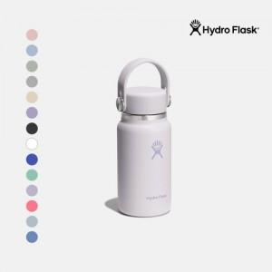

【상세/제작정보】

【인쇄/포장옵션】 | 레이저 / 포장지포장

【공급단가】 | 수량 | 50~ | 100~ | 500~ | 1,000~ | 3,000~
*VAT별도 | 단가 | 32,140원 | 31,400원 | 30,000원 | 29,000원 | 28,430원

【상품 URL】 | https://www.synergygift.co.kr:443/src/goods_detail.php?gdno=45514

